Modelo ISO-IEC 9126
Norma ISO/IEC 9126 Calidad del Software

Evalúa los productos del Software o define requerimientos de calidad

Basado en los factores:

Calidad del Proceso
Calidad del Producto 9126-1
Calidad en Uso 9126-4

Se compone de 4 características
Se ve soportado en el resultado en de las métricas internas.
A su vez contribuye a la mejora de

Efectividad
Metricas internas 9126-3
Productividad
Integridad
Metricas externas 9126-2
Satisfacción

ISO-IEC 14598
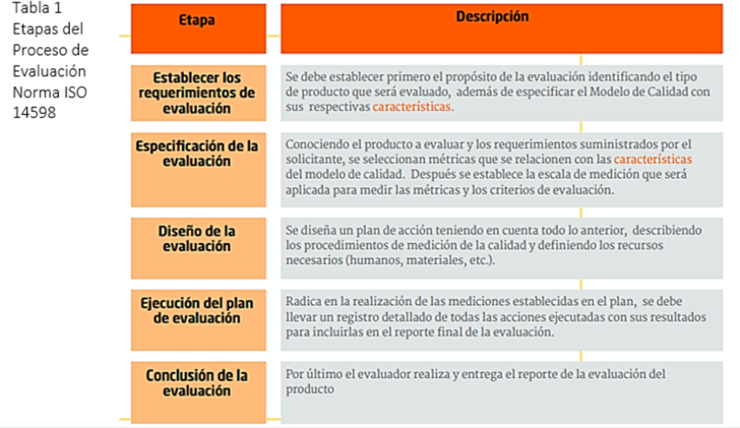
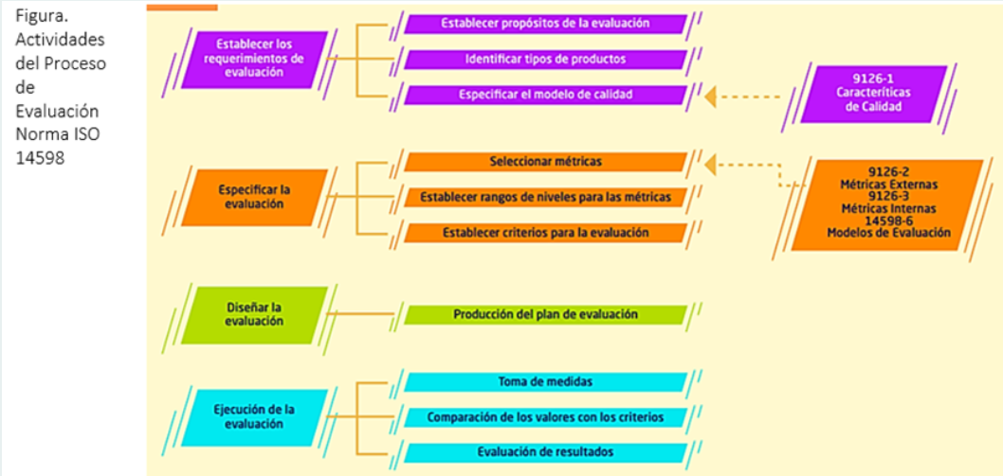
Norma ISO/IEC 14598 Calidad del Software

La norma ISO/IEC 14598 brinda las pautas para realizar el proceso de evaluación teniendo en consideración los posibles actores que se pueden tener como son los desarrolladores, los evaluadores, o compradores.

La norma ISO 14598 está compuesta por 6 partes que se describen a continuación:

 |  | |
14598-1. Descripción general. | 14598-2. Planificación y gerenciamiento | 14598-3. Proceso para desarrolladores.
Esta primera parte de la norma ofrece el panorama general para la evaluación de calidad de cualquier tipo de software, indicando los requisitos para los métodos de evaluación y medición que se utilicen. | Esta segunda parte ofrece una guía a nivel de administración y planificación de la evaluación, indicando requisitos y recomendaciones que pueden ser tenidos en cuenta por las personas responsables de administrar el uso de la tecnología de evaluación o las que dan soporte técnico a la evaluación del software (también involucra al personal de aseguramiento de calidad del software). | Esta parte puede ser usada por los administradores de proyectos (para definir los requerimientos de calidad o para realizar monitoreo y control de la calidad del software durante el desarrollo), y puede ser útil también al personal de aseguramiento de calidad del software.

14598-4. Proceso para compradores. |  | 14598-5. Proceso para evaluadores.
Las indicaciones que se proveen en esta parte de la norma resultan sumamente útiles para las empresas o usuarios finales al momento de adquirir un software. |  | En esta parte provee requerimientos y recomendaciones para la implementación práctica de evaluaciones de productos de software cuando varias partes necesitan comprender, aceptar y confiar en los resultados de dichas evaluaciones.

Hoja2
Modelo de Calidad ISO 9126

Columna1 | Columna4

CRITERIOS | DESCRIPCIÓN
FUNCIONALIDAD
Adaptabilidad | El programa funciona eficientemente en diferentes sistemas operativos.
exactitud | Las consultas realizadas a la base de datos por medio del aplicativo web arrojan los datos esperados.
interoperacion | En las pruebas se evidenció que no hay perdida de información al momento de que el usuario consulte, modifique, o ingrese datos.
seguridad | El aplicativo cuenta con validación de usuario y contraseña.
CONFIABILIDAD
Madurez | El aplicativo se desarrolla bajo la arquitectura de modelo, vista, controlador, haciendo uso de estándares de desarrollo.
FACILIDAD DE MANTENIMENTO
Facilidad de análisis | Habiendo aplicado el paradigma de programación orientada a objetos, los diferentes nombres de clases, objetos, atributos, métodos son claros y se busca que no sean redundantes.
Facilidad de cambios | El código se divide en secciones donde se tiene claridad a que sección corresponde cada módulo.
Facilidad de prueba | Se pueden realizar pruebas unitarías como pruebas de integración.
PORTABILIDAD
Facilidad de instalación | El aplicativo cuenta con un manual detallado de instalación y al estar alberguado en la web el usuario objetivo no tendrá que realizar una tediosa instalación.

Hoja1
Modelo de Calidad ISO 9126

PROYECTO | 12/05/2023

CRITERIOS | DESCRIPCIÓN
FUNCIONALIDAD
exactitud | Si el stock está en 0 y se registra una venta, el stock registra cantidades negativas.
seguridad | El aplicativo es vulnerable a la inserción de código malicioso.
CONFIABILIDAD
Tolerate a defectos | El aplicativo no cuenta con una validación lógica de datos y guardado de información.
Facilidad de recuperación | No se ha definido en que parte de la nube almacenar el respaldo de información.
FACILIDAD DE USO
Facilidad de comprensión | El aplicativo no cuenta con un contenido visual que permita la flexibilidad de la interacción del sistema.
Facilidad de operar | El aplicativo no cuenta con submenús que permitan al usuario navegar por las diferentes interfaces y tampoco cuenta con botones de retorno para volver a menús anteriores.
EFICIENCIA
Comportamiento en el tiempo | No se han realizado pruebas para validar los tiempos de respuestas.
Comportamiento de recursos | No se han realizado pruebas en equipos con menores especificaciones que las recomendadas.
FACILIDAD DE MANTENIMENTO
Facilidad de cambios | Mejorar la implementación de modelo vista controlador.
Facilidad de prueba | Falta realizar las pruebas a los diferentes módulos.
PORTABILIDAD
Facilidad de instalación | Falta la implementación de un sistema para actualizaciones.
Facilidad de reemplazo | No se cuenta con un sistema de integración de actualizaciones.

